j18-papper

Papper dec 2023
Lag:J18 | TeamXX

 |  | Toa | Hushåll | Fakturera | Förtjänst:
Anton Skarin |  | 5 | 3 | 1970 | 540
Oskar Nordsten |  | 6 | 0 | 1500 | 450
Albin Falberg |  | 11 | 5 | 3950 | 1100
Sebastian Berg |  | 10 | 2 | 2980 | 860
Ludwig Dahg |  | 25 | 0 | 6250 | 1875
Mille Abrahamsson |  | 12 | 8 | 4920 | 1340
Sebastian Sjödin |  | 20 | 14 | 8360 | 2270
Theo Eriksson |  | 2 | 2 | 980 | 260
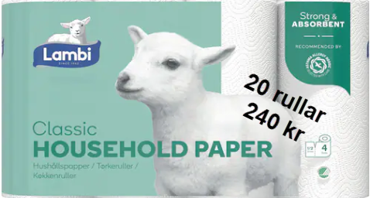
Theo Thylander |  | 25 | 10 | 8650 | 2425
Elias Sjölander |  | 21 | 5 | 6450 | 1850
Emil Svensson |  | 10 | 0 | 2500 | 750
Villgot Wallström |  | 2 | 2 | 980 | 260
 |  | 0 | 0 | 0
 |  | 0 | 0 | 0
 |  | 0 | 0 | 0
 |  | 0 | 0 | 0
 |  | 0 | 0 | 0
 |  | 0 | 0 | 0
 |  | 0 | 0 | 0
 |  | 0 | 0 | 0
 |  | 0 | 0 | 0
 |  | 0 | 0 | 0
 |  | 0 | 0 | 0
 |  | 0 | 0 | 0
 |  | 0 | 0 | 0 | Förtjänst
 |  | 0 | 0 | 0 | Toapapper | 75 | 75 kr/säck
 |  | 0 | 0 | 0 | Hushåll | 55 | 55 kr/säck
 |  | 0 | 0 | 0
 |  | 0 | 0 | 0
 |  | 0 | 0 | 0
 |  | 0 | 0 | 0
 |  | 0 | 0 | 0
Totalt | 0 | 149 |  | 49490

